下载jar包
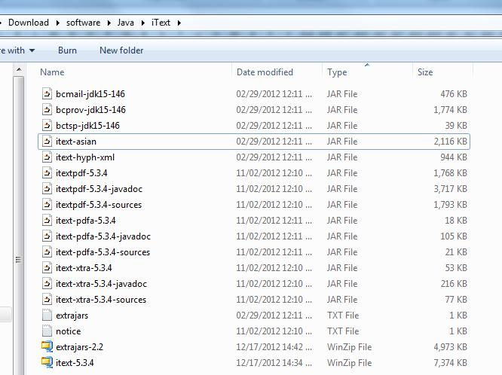
1 | 从http://itextpdf.com/下载iText.jar
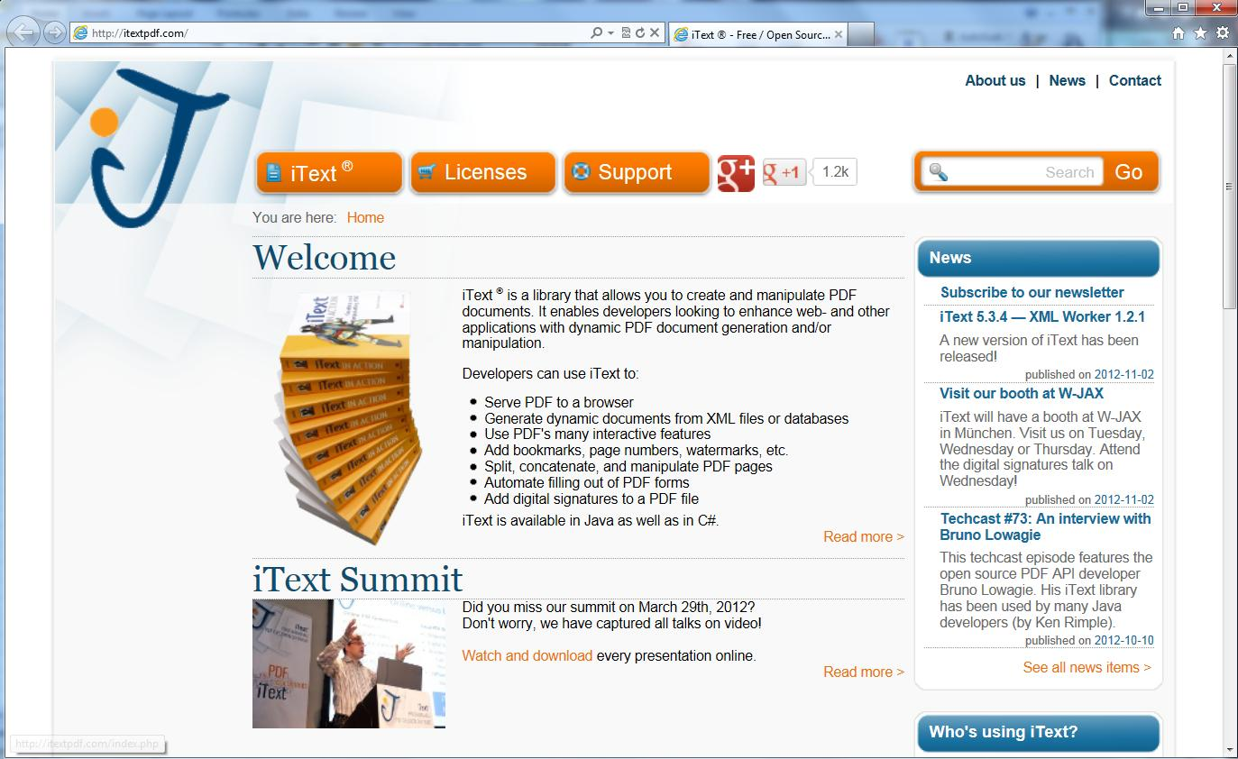

2 | http://itextpdf.com/download.php
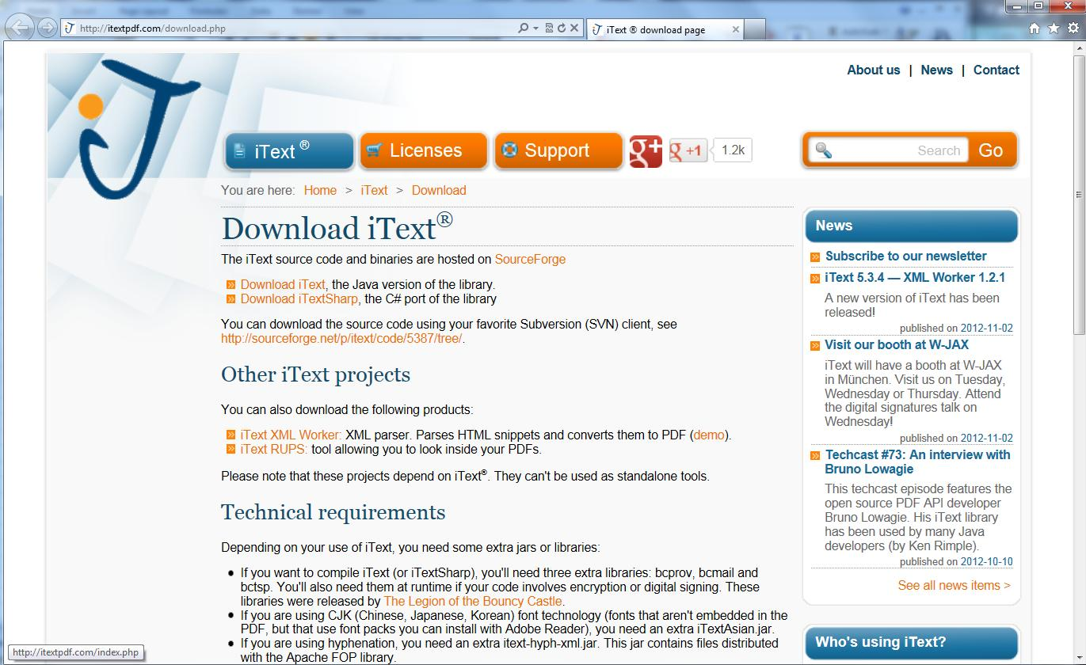

3 | http://sourceforge.net/projects/itext/files/
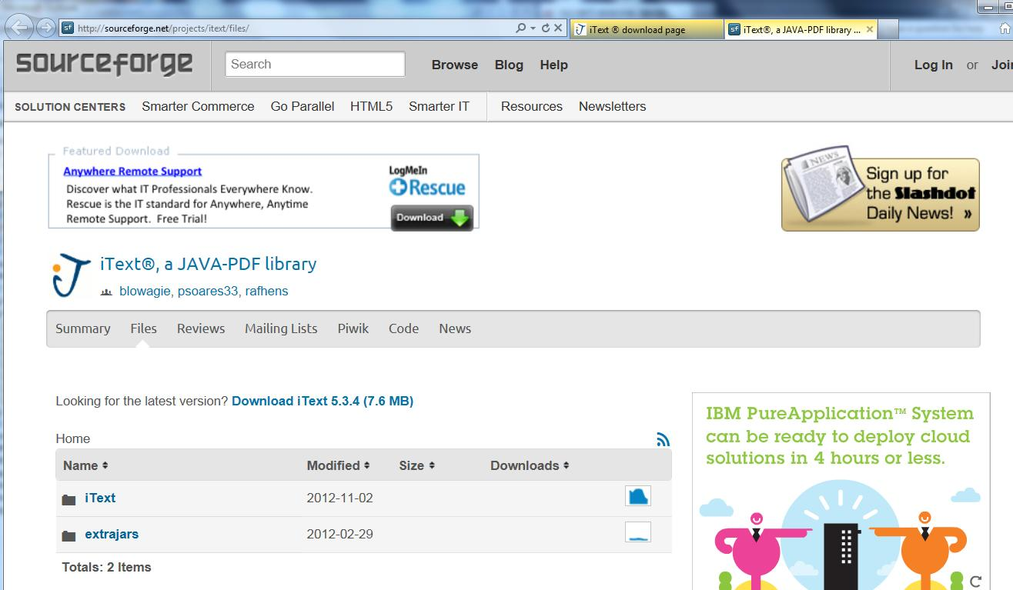

4 | 分别下载iText和extrajars
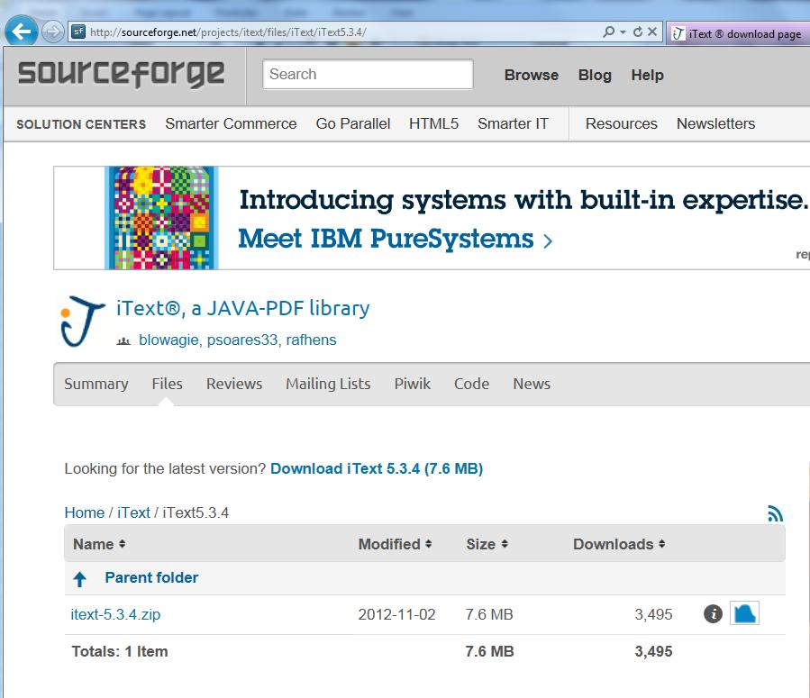

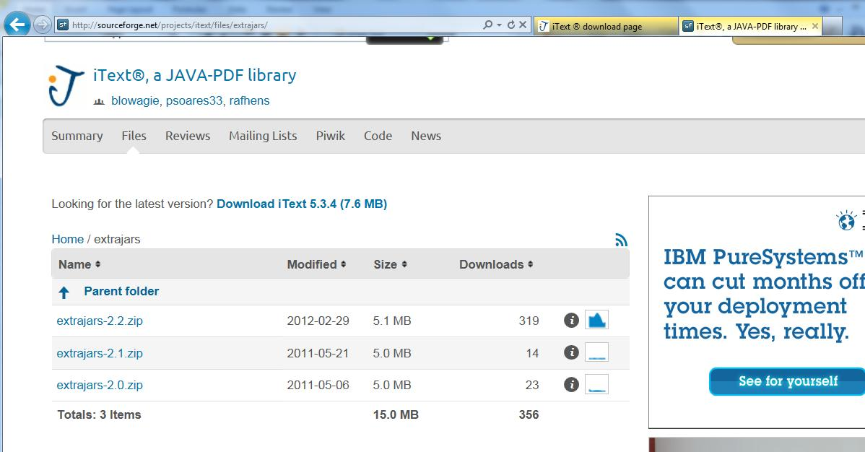

5 | 解压这两个文件后，得到：

测试
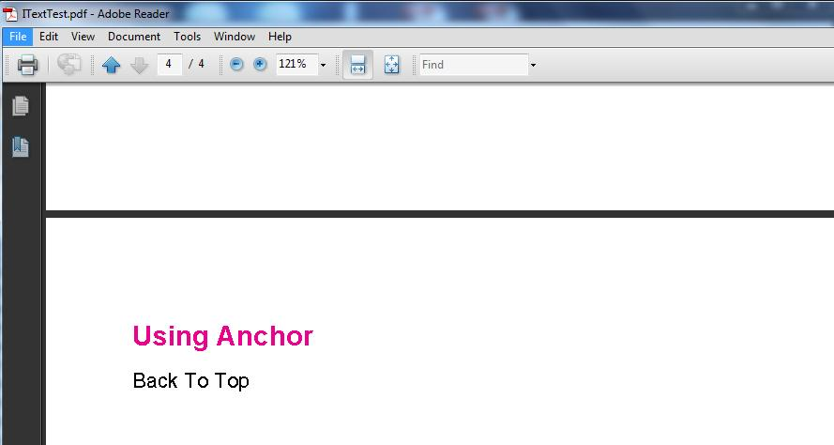
1 | eclipse里建立新Java Project: MyiText

2 | 新建lib目录，把需要的jar包拷入。

3 | 项目的编译依赖里添加这些jar。

4 | 文件目录结构。Contact.jpg图片是在项目的根目录下，和src同级。
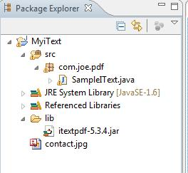

5 | iText的一些API

6 | 示例代码和运行结果：
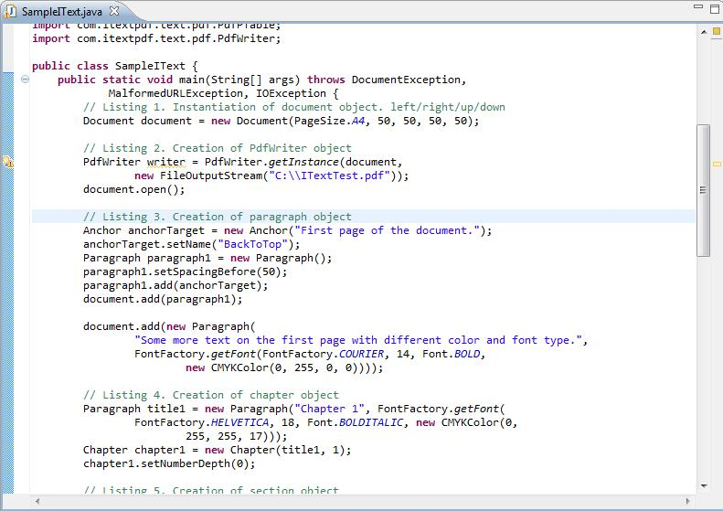

7 | 示例代码和运行结果：
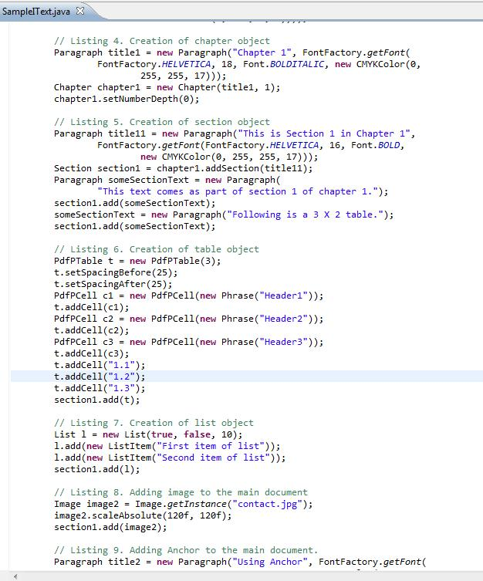

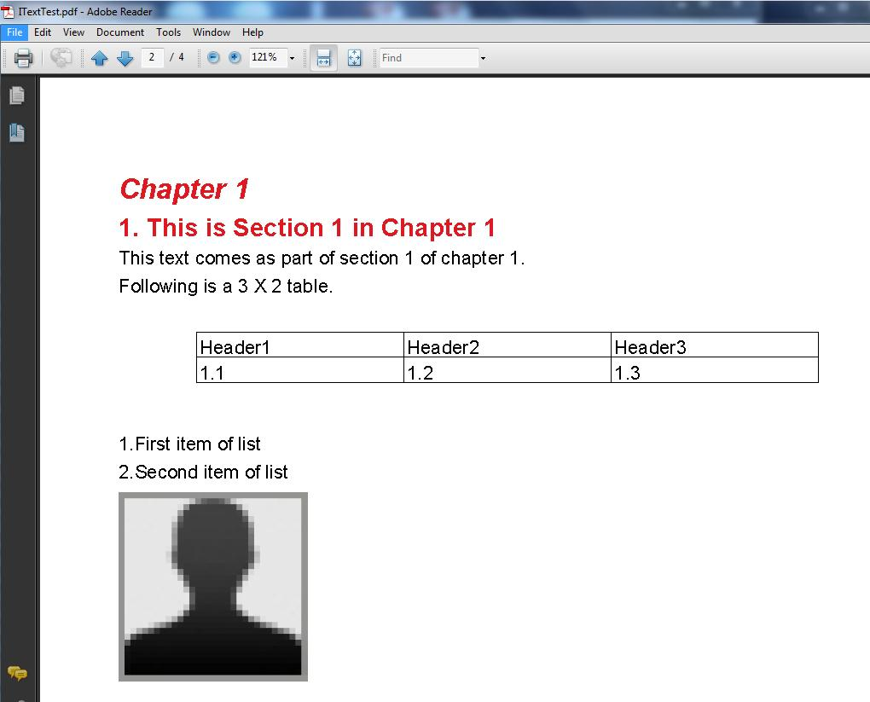

8
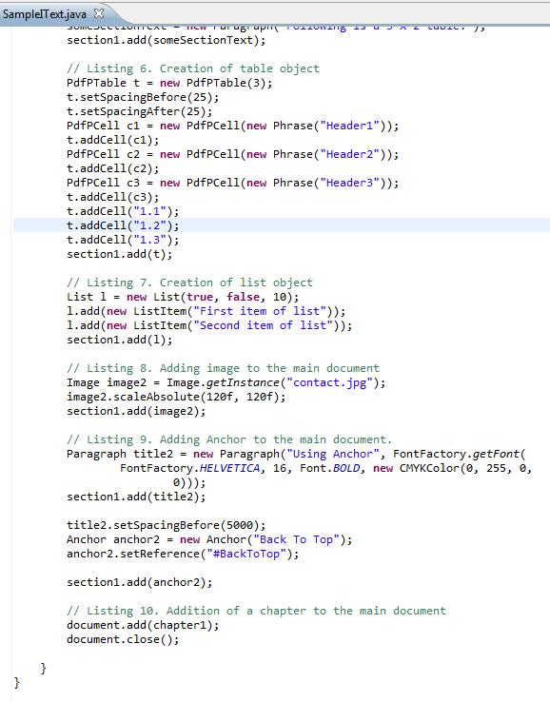

 | 结果会在Using Anchor前有一空白页。 点Back To Top后会跳转到第一页。

